Blad1
...
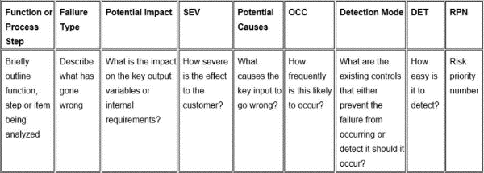
Actie resultaten
Acties | S | O | D | RPN
Handvat beter isoleren en een waarschuwing geven dat het warm kan worden | 3 | 1 | 3 | 9
constructie versterken | 2 | 1 | 2 | 4
Material kiezen dat tegen de hitte van de kolen kan | 3 | 2 | 3 | 18
zorgen voor een goede lasnaad die de het handvat houdt | 2 | 2 | 3 | 12
Handvat beter isoleren en een waarschuwing geven dat het warm kan worden | 3 | 1 | 3 | 9
zorgen voor een goede lasnaad die de barbecue en de pootjes goed verbinden | 2 | 3 | 2 | 12
zorgen dat de lasnaad goed genoeg is om het gewicht van de barbecue te houden | 1 | 5 | 3 | 15
 |  |  |  | 0
 |  |  |  | 0
 |  |  |  | 0
 |  |  |  | 0
 |  |  |  | 0
...

